VFL OPTIMA Compact
QUICK - CALC VFL OPTIMA Compact
Réglage et sélection de la vanne VFL Optima Compact

Projet:
Installation:
 |  |  |  |  | Valeur
 |  |  |  | Q= | 1200 | (l/h) Débit

Références | Raccords Male/Male sans prise de pression | Raccords Male/Male avec prise de pression | Raccords Fem./Fem. sans prise de pression | Raccords Fem./Fem. avec prise de pression | Réglages |  | Calculs
 |  |  |  |  | Débit (l/h) | ∆Pp(kPa) | Réglage | Min. ∆P (kPa)
VFL010 | F210 | F211 | - | - | 30-200 | 14-600 | Néant | Néant
VFL010 | F200 | F201 | - | - | 65-370 | 14-600 | Néant | Néant
VFL015 | F220 | F221 | F222 | F223 | 30-200 | 14-600 | Néant | Néant
VFL015 | F210 | F211 | F212 | F213 | 65-370 | 14-600 | Néant | Néant
VFL015 | F200 | F201 | F202 | F203 | 100-575 | 15-600 | Néant | Néant
VFL015 | - | - | - | F233 | 220-1330 | 16-600 | 3.6 | 21.3
VFL020 | F220 | F221 | F222 | F223 | 100-575 | 15-600 | Néant | Néant
VFL020 | F210 | F211 | F212 | F213 | 160-990 | 15-600 | Néant | Néant
VFL020 | F200 | F201 | F202 | F203 | 220-1330 | 16-600 | 3.6 | 21.3
VFL020 | F230 | F231 | F232 | F233 | 300-1800 | 18-600 | 2.8 | 27.3
VFL025 | F240 | F241 | F242 | F243 | 300-1800 | 17-800 | 2.9 | 23.2
VFL025 | F230 | F231 | F232 | F233 | 600-3609 | 18-800 | 1.3 | 17.5
VFL032 | F230 | F231 | F232 | F233 | 550-4001 | 18-800 | 1.2 | 18.3
VFL040 | - | - | - | F233 | 1370-9500 | 10-800 | Néant | Néant
VFL050 | - | - | - | F233 | 1400-11500 | 10-800 | Néant | Néant

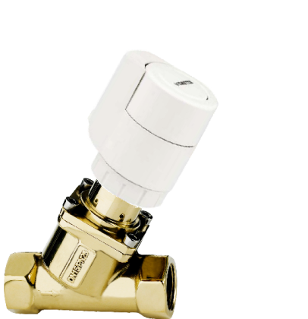
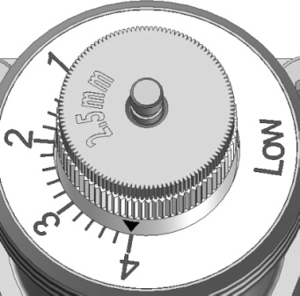

le réglage de ∆Pp est défini par le Minimum (Min. ∆Pp) et le Maximum (Max.∆Pp) de pression sur la pompe.

VFL OPTIMA
QUICK - CALC VFL OPTIMA
Réglage et sélection de la vanne VFL Optima

Projet:
Installation

 |  |  | Valeur
 |  | Q = | 600 | (l/h) Débit

Références | Sans prise de pression | Avec prise de pression | Réglages |  | Calculs
 |  |  | Débit (l/h) | ∆Pp(kPa) | Réglage | Min. ∆P (kPa)
VFL025 | F300 | F301 | 231-1722 | 14-800 | 1.2 | 14.2
VFL025 | F310 | F311 | 292-2039 | 14-800 | 1.0 | 14.5
VFL032 | F300 | F301 | 465-3056 | 14-800 | 0.6 | 14.0
VFL040 | F300 | F301 | 2022-7105 | 16-800 | Néant | Néant
VFL050 | F300 | F301 | 2204-8586 | 19-800 | Néant | Néant

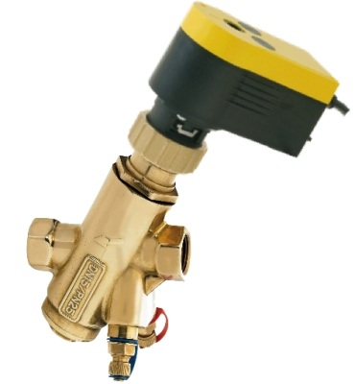

le réglage de ∆Pp est défini par le Minimum (Min. ∆Pp) et le Maximum (Max.∆Pp) de pression sur la pompe.

VAD DN 15-50
QUICK - CALC VAD

Projet:
Installation:

 |  |  | Valeur |  | SELECTION CARTOUCHE |  |  | Débit | Min. ΔP | Référence | Référence | Deviation
 |  | Q = | 700 | (l/h) Débit |  |  |  | l/h | kPa | Basse Pression | Haute Pression

 | ΔP (kPa) | DN15-25 | DN25L-50 |  | proche du débit supérieur |  |  | 736 | 14 | 5011735 | 4911735 | 5.1%
 | LP basse Press. | 7-350 | 12-350
 | HP Haute Press. | 7-600 | 12-600 |  | proche du débit inferieur |  |  | 670 | 14 | 5011730 | 4911730 | -4.3%

 |  |  |  |  |  | Plugs |  | vanne de vidange |  | P/T-Plugs
 | Dimension Vanne |  |  |  |  | DN | Référence | DN | Référence | DN | Référence
 | valeurt DN = |  | 15 |  |  | 15 | VAD015F006 | 15 | VAD015F004 | 15 | VAD015F001

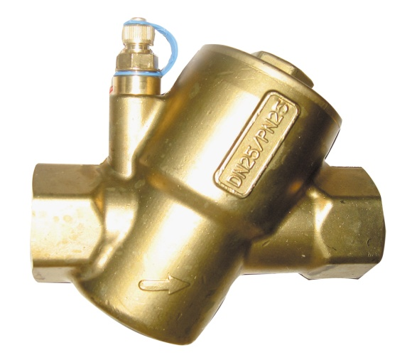
 | VAD
 | Valve | Plage de
 | Dimension | débit
 | DN | l/h
 | 15 | 25-2448
 | 20 | 25-2448
 | 25 | 25-2448

 | 25L | 674-11355
 | 32 | 674-11355
 | 40 | 674-11355
 | 50 | 674-11355

VAD DN 50-800
QUICK - CALC VAD
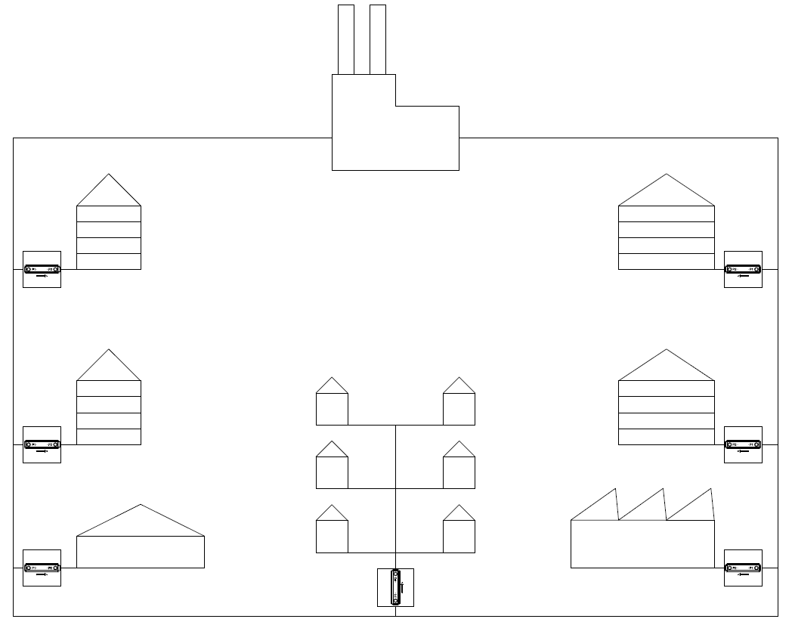

Projet:
Installation:

 |  |  | Valeur |  | SELECTION CARTOUCHE | Débit | Min. ΔP | Qté | Vare nr. | Débit | Qté | Référence | Débit | Deviation
 |  | Q = | 36.0 | m³/h Flow | avec la sélection de dimension de la vanne (DN) | m³/h | kPa | Cartouches |  |  | Cartouches
 |  |  |  |  | proche du débit supérieur | 36.2 | 34 | 1 | 5266292 | 18.1 | 1 | 5266292 | 18.1 | 0.6%
 | Cartouche Type HP (Haute Pression)
 | AISI 304 |  |  |  | proche du débit inferieur | 34.0 | 34 | 2 | 5266285 | 17.0 |  |  |  | -5.6%
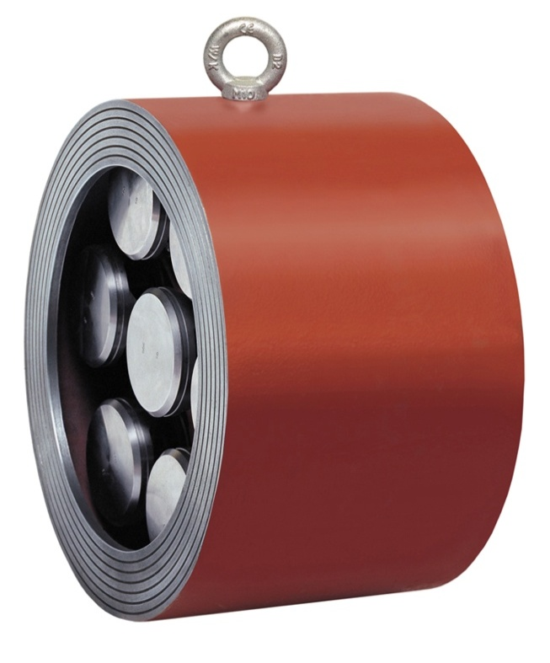
 | ΔP : 13 - 600 kPa

 | Dimension Valve
 |  | DN = | 100

 | Référence vanne PN16 |  | VAD100F103

 | Référence vanne PN25 |  | VAD100F540

